Sheet3
最強

川崎
フ
ロ
ン
タ
❘
レ

Sheet5
最

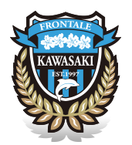
力強い筆文字で
最強の文字
出来る限り
枠内最大に

強
相撲文字で
枠内最大に
川崎
フロンターレ

.

エンブレムはぼかしで

